PAGOS Zavaleta & Obrador FEB-23
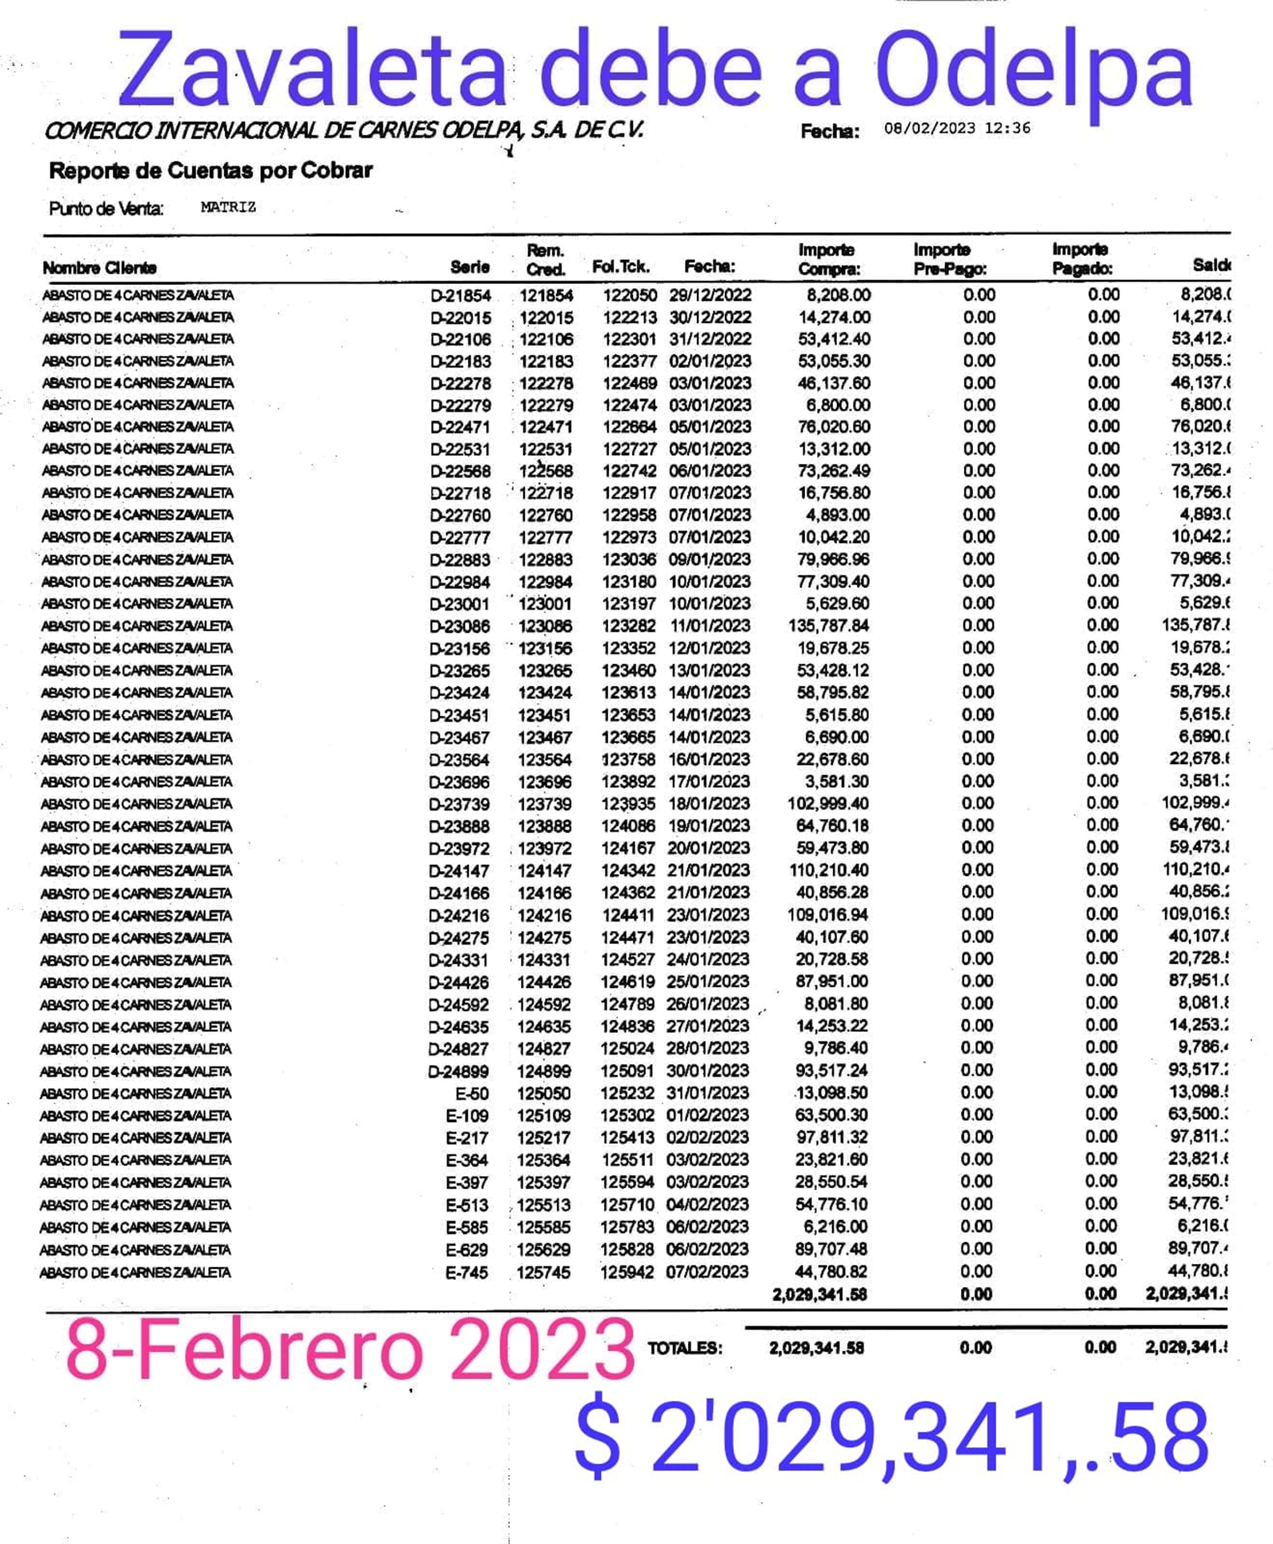
DEPOSITOS ZAVALETA A ODELPA |  |  |  |  |  |  |  | XXXX
VENTA | FECHA DEPOSITO | IMPORTE | Odelpa
 |  |  | $- |  |  |  | $-
 |  |  | $- |  |  |  | $-
 |  |  | $- |  |  |  | $-
 |  |  | $- |  |  |  | $-
 |  |  | $- |  |  |  | $-
 |  |  | $- |  |  |  | $-
 |  |  | $- |  |  |  | $-
 |  |  | $- |  |  |  | $-
 |  |  | $- |  |  |  | $-
 |  |  | $- |  |  |  | $-
 |  |  | $- |  |  |  | $-
 |  |  | $- |  |  |  | $-
 |  |  | $- |  |  |  | $-
 |  |  | $- |  |  |  | $-
 |  |  | $- |  |  |  | $-
 |  |  | $- |  |  |  | $-
 |  |  | $- |  |  |  | $-
 |  |  | $- |  |  |  | $-
 |  |  | $- |  |  |  | $-
 |  |  | $- |  |  |  | $-
 |  |  | $- |  |  |  | $-
 |  |  | $- |  |  |  | $-
 |  |  | $- |  |  |  | $-
 |  |  | $- |  |  |  | $-
 |  |  | $- | 8-Feb-23 | DEUDA | -$2,029,341.58 | -$2,029,341.58
 |  |  | $- |  |  |  | -$2,029,341.58
 |  |  | $-
 |  |  | $-
 |  |  | $-
 |  |  | $-
 |  |  | $-
 |  |  | $-
 |  |  | $-
 |  |  | $-
 |  |  | $-
 |  |  | $-
 |  |  | $-
 |  |  | $-
 |  |  | $-
 |  |  | $-
 |  |  | $-
 |  |  | $-
 |  |  | $-
 |  |  | $-

 |  | ZAVALETA

27-Nov-22 | DEUDA | $1,884,182.28
 | PAGOS | -$691,750.00
29-Dec-22 | Depositos | -$184,075.50
 | RESTA | $1,008,356.78

